关系图
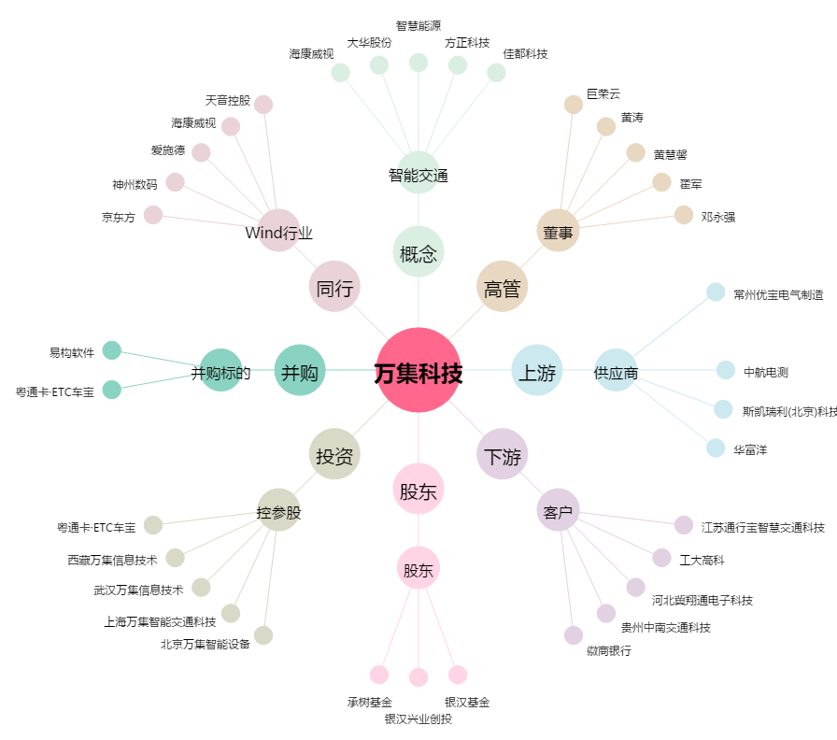
万集科技[300552.SZ] - 关系概览图

